ИНФО
ОТЧЕТ ПО МОНИТОРИНГУ
На | 22.22.2222 22:22:22
Отчет за период |  | Начало | Конец
 |  | 22.22.2222 22:22:22 | 22.22.2222 22:22:22

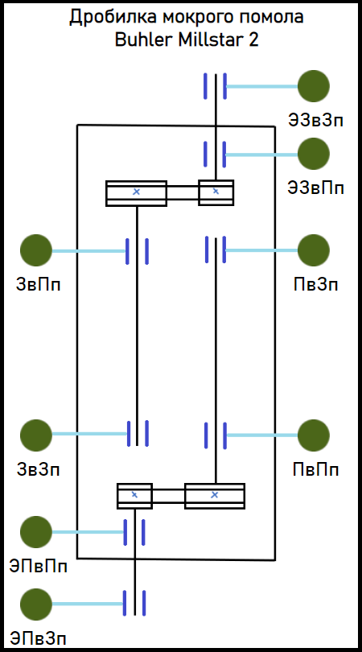
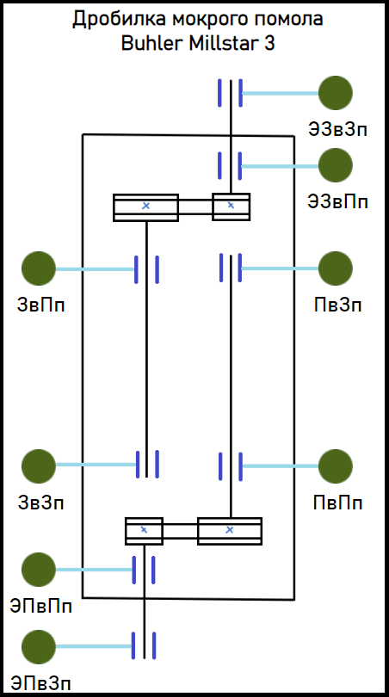
Расположение точек измерения

Дробилка мокрого помола Buhler Millstar 2
ЭПвЗп - Задний подшипник электродвигателя переднего вальца
ЭПвПп - Передний подшипник электродвигателя переднего вальца
ПвПп - Передний подшипник переднего вальца
ПвЗп - Задний подшипник переднего вальца
ЭЗвЗп - Задний подшипник электродвигателя заднего вальца
ЭЗвПп - Передний подшипник электродвигателя заднего вальца
ЗвПп - Передний подшипник заднего вальца
ЗвЗп - Задний подшипник заднего вальца
Дробилка мокрого помола Buhler Millstar 2
ЭПвЗп - Задний подшипник электродвигателя переднего вальца
ЭПвПп - Передний подшипник электродвигателя переднего вальца
ПвПп - Передний подшипник переднего вальца
ПвЗп - Задний подшипник переднего вальца
ЭЗвЗп - Задний подшипник электродвигателя заднего вальца
ЭЗвПп - Передний подшипник электродвигателя заднего вальца
ЗвПп - Передний подшипник заднего вальца
ЗвЗп - Задний подшипник заднего вальца

